Folha1
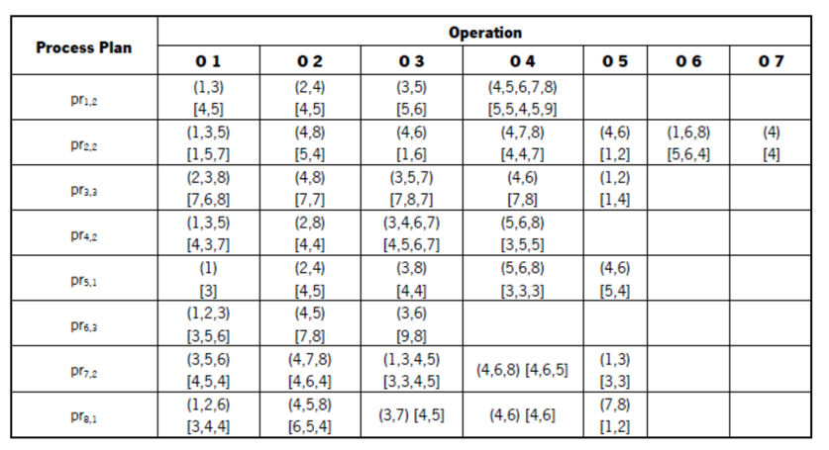

Proposta do Stor
 |  | Tempo
 |  | t1 | t2 | t3 | t4 |  |  |  | tT
Máquinas | m1 | O1J1 | O1J1 | O1J1
 | m2
 | m3 | O1J2 | O1J2 |  | O2J1 | O2J1 | O2J1
 | m4
 | 5 |  |  | O2J2 | O2J2 | O2J2 | O2J2
 | 6
 | 7 |  |  |  |  |  |  | O3J2 | O3J2
 | mn |  |  |  |  |  |  | O3J1 | O3J1

Minha Proposta
 |  | Tempo
 |  | t1 | t2 | t3 | t4 | t5 | t6 | t7 | t8 | t9 | t10 | t11 | t12 | t13 | t14 | t15 | t16 | t17 | t18 | t19
Máquinas | 1 | O1J2
 | 2 |  |  |  |  |  | O2J1 | O2J1 | O2J1 | O2J1
 | 3 | O1J1 | O1J1 | O1J1 | O1J1 | O1J1 |  |  |  |  | O3J1 | O3J1 | O3J1 | O3J1 | O3J1
 | 4 |  |  |  |  |  | O3J2 |  |  |  |  | O5J2 |  |  |  |  | O7J2 | O7J2 | O7J2 | O7J2
 | 5
 | 6 |  |  |  |  |  |  |  |  |  |  |  |  |  |  | O4J1 | O4J1 | O4J1 | O4J1
 | 7 |  |  |  |  |  |  | O4J2 | O4J2 | O4J2 | O4J2
 | 8 |  | O2J2 | O2J2 | O2J2 | O2J2 |  |  |  |  |  |  | O6J2 | O6J2 | O6J2 | O6J2

Minha Proposta
 |  | Tempo
 |  | t1 | t2 | t3 | t4 | t5 | t6 | t7 | t8 | t9 | t10 | t11 | t12 | t13 | t14 | t15 | t16 | t17 | t18 | t19 | t20 | t21 | t22 | t23
Máquinas | 1 | O1J1 | O1J1 | O1J1 | O1J1
 | 2 |  |  |  |  | O2J1 | O2J1 | O2J1 | O2J1
 | 3 | O1J2 | O1J2 | O1J2 | O1J2 | O1J2 |  |  |  | O3J1 | O3J1 | O3J1 | O3J1 | O3J1
 | 4 |  |  |  |  |  |  |  |  |  | O3J2 | O4J2 | O4J2 | O4J2 | O4J2 | O5J2 |  |  |  |  | O7J2 | O7J2 | O7J2 | O7J2
 | 5
 | 6 |  |  |  |  |  |  |  |  |  |  |  |  |  | O4J1 | O4J1 | O4J1 | O4J1
 | 7
 | 8 |  |  |  |  |  | O2J2 | O2J2 | O2J2 | O2J2 |  |  |  |  |  |  | O6J2 | O6J2 | O6J2 | O6J2

Minha Proposta
 |  | Tempo
 |  | t1 | t2 | t3 | t4 | t5 | t6 | t7 | t8 | t9 | t10 | t11 | t12 | t13 | t14 | t15 | t16 | t17 | t18 | t19 | t20 | t21 | t22 | t23 | t24 | t25 | t26 | t27 | t28 | t29 | t30
Máquinas | 1 | O1J2 |  |  |  |  |  |  |  |  |  |  | O6J2 | O6J2 | O6J2 | O6J2 | O6J2 |  |  |  |  |  |  |  |  |  |  |  |  |  | O5J3
 | 2 | O1J3 | O1J3 | O1J3 | O1J3 | O1J3 | O1J3 | O1J3 | O2J1 | O2J1 | O2J1 | O2J1
 | 3 | O1J1 | O1J1 | O1J1 | O1J1 | O1J1 |  |  |  |  |  |  | O3J1 | O3J1 | O3J1 | O3J1 | O3J1
 | 4 |  |  |  |  |  | O3J2 |  |  |  |  | O5J2 |  |  |  |  |  | O7J2 | O7J2 | O7J2 | O7J2 |  |  | O4J3 | O4J3 | O4J3 | O4J3 | O4J3 | O4J3 | O4J3
 | 5 |  |  |  |  |  |  |  |  |  |  |  |  |  |  | O3J3 | O3J3 | O3J3 | O3J3 | O3J3 | O3J3 | O3J3 | O3J3
 | 6 |  |  |  |  |  |  |  |  |  |  |  |  |  |  |  |  | O4J1 | O4J1 | O4J1 | O4J1
 | 7 |  |  |  |  |  |  | O4J2 | O4J2 | O4J2 | O4J2
 | 8 |  | O2J2 | O2J2 | O2J2 | O2J2 |  |  | O2J3 | O2J3 | O2J3 | O2J3 | O2J3 | O2J3 | O2J3

